Sheet1
 |  |  |  |  |  |  |  |  |  | 44,760,926.40

 |  |  |  |  | Total Pop | 223,804,632 |  |  |  | 447,609.26

Age Group | Lower | Upper |  | M | F | All | Cum |  | Cum Pop
0-4 | 0 | 4 | 4.5 | 8.1% | 7.9% | 16.0% | 16.0% | 35,808,741 | 35,808,741
5-9 | 5 | 9 | 9.5 | 7.1% | 7.0% | 14.1% | 30.1% | 31,556,453 | 67,365,194
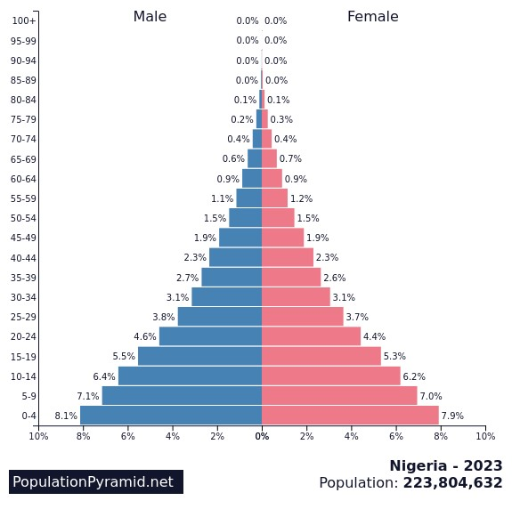
10-14 | 10 | 14 | 14.5 | 6.4% | 6.2% | 12.6% | 42.7% | 28,199,384 | 95,564,578
15-19 | 15 | 19 | 19.5 | 5.5% | 5.3% | 10.8% | 53.5% | 24,170,900 | 119,735,478
20-24 | 20 | 24 | 24.5 | 4.6% | 4.4% | 9.0% | 62.5% | 20,142,417 | 139,877,895
25-29 | 25 | 29 | 29.5 | 3.8% | 3.7% | 7.5% | 70.0% | 16,785,347 | 156,663,242
30-34 | 30 | 34 | 34.5 | 3.1% | 3.1% | 6.2% | 76.2% | 13,875,887 | 170,539,130
35-39 | 35 | 39 | 39.5 | 2.7% | 2.6% | 5.3% | 81.5% | 11,861,645 | 182,400,775
40-44 | 40 | 44 | 44.5 | 2.3% | 2.3% | 4.6% | 86.1% | 10,295,013 | 192,695,788
45-49 | 45 | 49 | 49.5 | 1.9% | 1.9% | 3.8% | 89.9% | 8,504,576 | 201,200,364
50-54 | 50 | 54 | 54.5 | 1.5% | 1.5% | 3.0% | 92.9% | 6,714,139 | 207,914,503
55-59 | 55 | 59 | 59.5 | 1.1% | 1.2% | 2.3% | 95.2% | 5,147,507 | 213,062,010
60-64 | 60 | 64 | 64.5 | 0.9% | 0.9% | 1.8% | 97.0% | 4,028,483 | 217,090,493
65-69 | 65 | 69 | 69.5 | 0.6% | 0.7% | 1.3% | 98.3% | 2,909,460 | 219,999,953
70-74 | 70 | 74 | 74.5 | 0.4% | 0.4% | 0.8% | 99.1% | 1,790,437 | 221,790,390
75-79 | 75 | 79 | 79.5 | 0.2% | 0.3% | 0.5% | 99.6% | 1,119,023 | 222,909,413
80-84 | 80 | 84 | 84.5 | 0.1% | 0.1% | 0.2% | 99.8% | 447,609 | 223,357,023
85-89 | 85 | 89 | 89.5 | 0.0% | 0.0% | 0.0% | 99.8% | - | 223,357,023
90-94 | 90 | 94 | 47.0 | 0.0% | 0.0% | 0.0% | 99.8% | - | 223,357,023

